상품제안서
빅토리녹스 클래식필러 과도2종세트 | 상품코드: S12901

 |  |  |  |  |  | 02-713-8555 | www.synergygift.co.kr
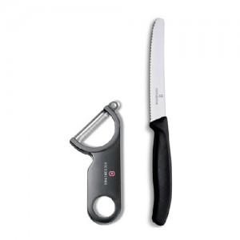

【상세/제작정보】 | 100개이하 인쇄비 3만원 추가

【인쇄/포장옵션】 | 실크 / 포장지포장

【공급단가】 | 수량 | 50~ | 300~ | 1,000~ | 2,000~
*VAT별도 | 단가 | 11,480원 | 11,050원 | 10,630원 | 10,200원

【상품 URL】 | https://www.synergygift.co.kr:443/src/goods_detail.php?gdno=705

